Sheet1
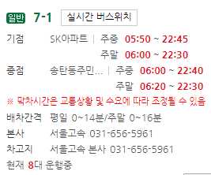
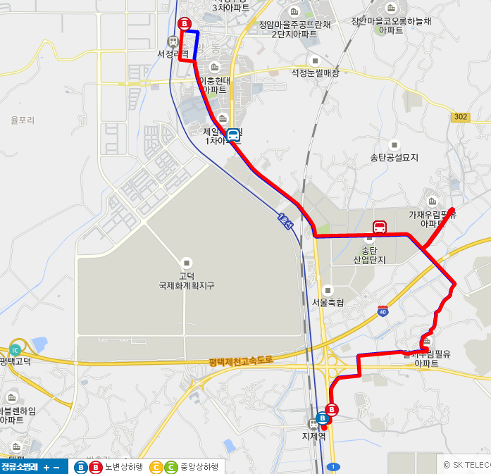
송탄산업단지 버스 노선 (율포여객 16번 버스)
 | 서정리->지제 | 지제->서정리
 | 서정리역 | 평택지제역출발
 | 중앙동주민센터 | 칠괴우림아파트
 | 이충현대 | 칠괴우림아파트
 | 한양아파트 | 광동제약
 | 효명중고등학교 | 아주약품앞
 | 제일풍경체.pmc병원 | 우림아파트
 | 광동제약 | 아주약품앞
 | 송탄공단입구 | 광동제약
 | 우체국사거리 | jw신약
 | jw신약 | 우체국사거리
 | 광동제약 | 송탄공단입구
 | 우림아파트 | 광동제약.홈플
 | 광동제약 | 장당제일품경체.pmc병원
 | 칠괴우림아피트 | 효명중고등학교
 | 칠괴우림아피트 | 이충현대아파트
 | 평택지제역회차 | 서정리역종점
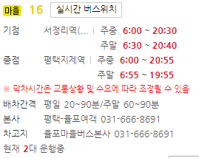

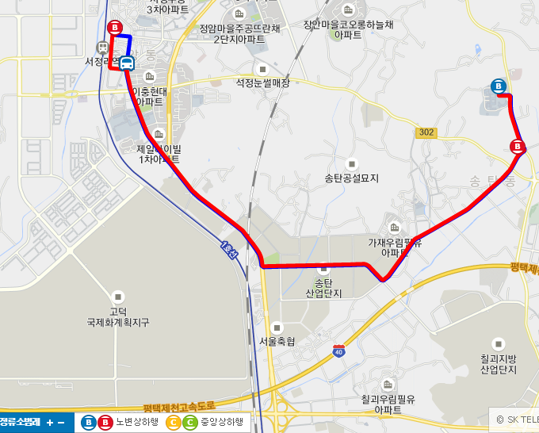
송탄산업단지 버스 노선 (율포여객 15번 버스)
 | 서정리->한국복지대 | 한국복지대->서정리역
 | 서정리역 | 한국복지대 입구
 | 중앙동주민센터 | 푸른LPG 충전소
 | 이충현대아파트 | 송탄동주민센터
 | 한양아파트 | 천혜보육원
 | 효명중고등학교 | 경기종합가구유통
 | 제일풍경체.pmc병원 | 우림아파트
 | 광동제약 | 광동제약
 | 송탄공단입구 | jw신약
 | 우체국사거리 | 우체국사거리
 | jw신약 | 송탄공단입구
 | 광동제약 | 광동제약.홈플
 | 우림아파트 | 장당제일품경체.pmc병원
 | 경기종합가구유통 | 효명중고등학교
 | 천혜보육원 | 이충현대아파트
 | 송탄동주민센테 | 서정리역종점
 | 푸른lpg주유소
 | 한국복지대학교 회차
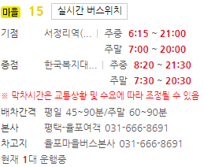

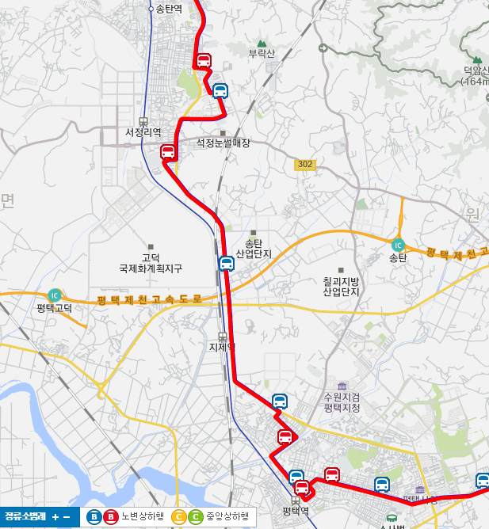
평택산업단지 버스 노선 (협진여객 2-2번 버스)
 | 용이동->오산 | 오산 -> 용이동
 | 용이동->평택역 | 오산->서정리
 | 통복시장로터리 | 광동제약
 | 세교동행정복지센터 | 송탄공단입구
 | 세교동부영아파트 | 평택패션상설패션타운
 | 세교동부영아파트 | 모곡동
 | 세교동태영아파트 | 평택지제역
 | 평택공단 | 경동보일러
 | 평택공단 | 평택공단
 | 경동보일러 | 세교동부영2차아파트
 | 평택지제역 | 세교근린공원
 | 모곡동 | 세교동행복복지센터
 | 송탄공단 | 통복시장
 | 송탄공단입구->서정리 | 평택역
 | 서정리->오산 | 평택역->용이동

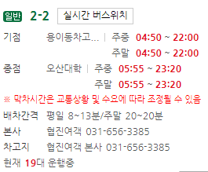

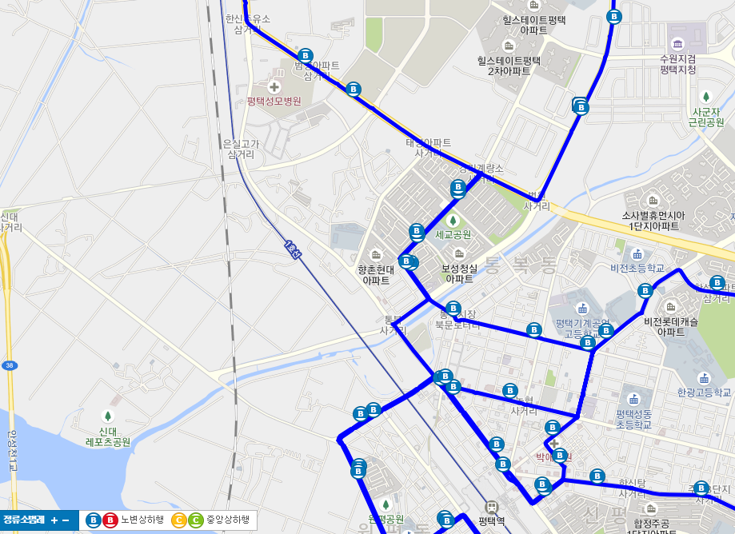
평택산업단지 버스 노선 (협진여객 100번 버스)
 | 평택순환
 | 평택장례문화원->평택역
 | 통복시장로터리
 | 개나리아파트
 | 우성아피트
 | 세교부영아파트후문
 | 세교지구
 | 법원검찰청입구
 | 평택여고
 | 평택공단입구
 | 영신마을

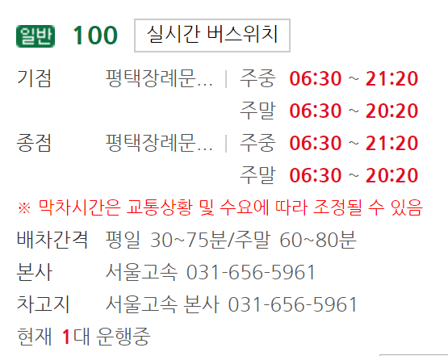

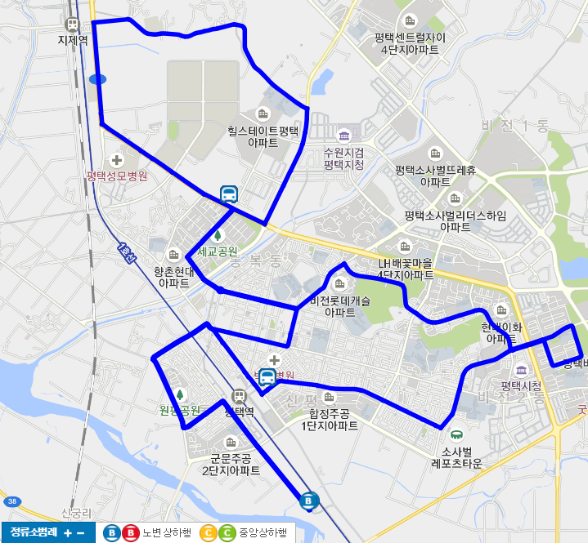
평택산업단지 버스 노선 (협진여객 100-1번 버스)
 | 평택순환
 | 평택장례문화원->통복시장
 | 통복시장
 | 개나리아파트
 | 우성아피트
 | 세교부영아파트후문
 | 경기계량소 앞
 | 평택공단입구
 | 경동보일러
 | 평택지제역
 | 이마트
 | 영신세차장
 | 평택공단후문
 | 공단후문->통복시장
 | 통복시장->평택장례문화원
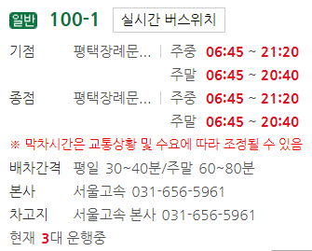

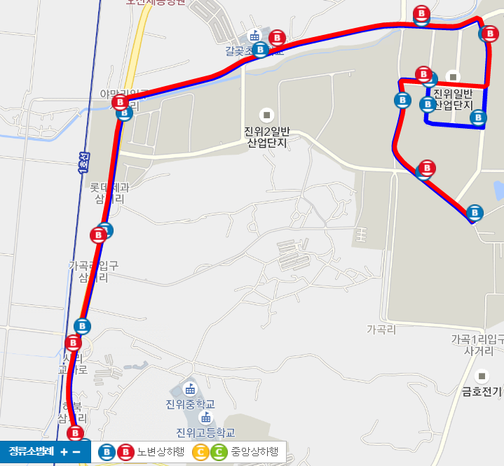
진위산업단지 버스 노선 (가곡여객 11-4번 버스)
 | 진위역->협동화공단 | 협동화공단->진위역
 | 하북삼거리,진위역 | 하츠
 | 하북4리,사리고가 | 티에이치모터스
 | 진위면 롯데제과 | 동양이엔피
 | 야막리 | LG CNS
 | 갈곶초교 | 갈곷초교
 | LG CNS | 야막리
 | 원익IPS | 진위면 롯데제과
 | 미래보 | 하북4리
 | 엘엠에스 | 진위역
 | 티에이치모터스
 | 한성엘컴텍
 | 하츠
 | 협동화산업공단

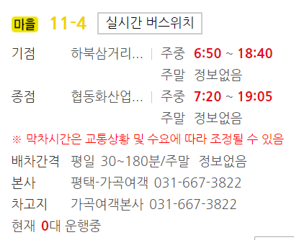

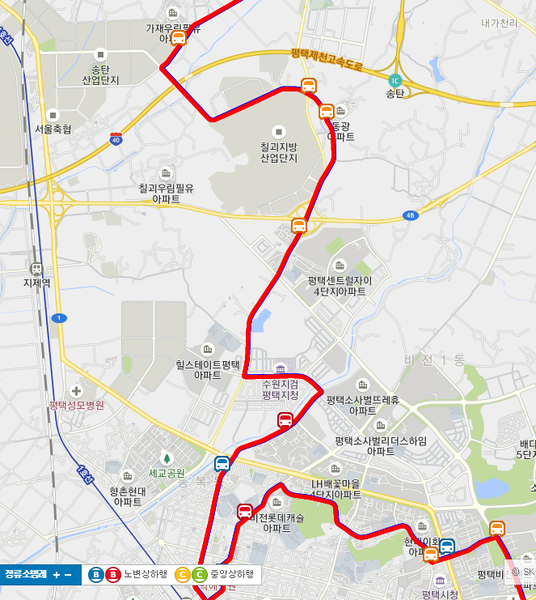
칠괴산업단지 버스 노선 (협진여객 7-1번 버스)
 | SK아파트->송탄동 | 송탄동->SK 아파트
 | SK아파트->평택역 | 천혜보육원
 | 평택역->법원경찰청 | 우림아파트
 | 평택여고,세교중 | 광동제약
 | 모산골 | 칠괴우림아파트
 | 동삭동현대아파트 | 쌍용자동차출고장
 | 쌍용자동차 앞 | 쌍용자동차후문
 | 동광아파트 | 쌍용기숙사
 | 쌍용기숙사 | 동광아파트
 | 쌍용자동후문 | 쌍용자동차앞
 | 쌍용자동차출고장 | 동삭동현대아파트
 | 쵤괴우림아파트입구 | 모산골
 | 광동제약사거리 | 평택여고,세교중
 | 천혜보육원 | 법원경찰청->평택역
 | 송탄동주민센터 | 평택역->SK아파트

